상품제안서
N트래블 윈도우 워시백 | 상품코드: S38753

 |  |  |  |  |  |  | 02-713-8555 | www.synergygift.co.kr
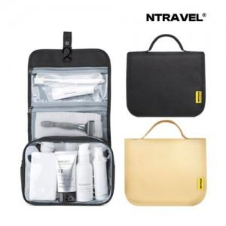

【상세/제작정보】 | <p>★1월 초 재입고 예정&nbsp;</p>

【인쇄/포장옵션】 | 실크, 풀칼라 / 포장불가능

【공급단가】 | 수량 | 50~ | 100~ | 300~ | 1,000~ | 3,000~
*VAT별도 | 베이지 | 6,300원 | 6,150원 | 5,900원 | 5,650원 | 5,550원
 | 블랙 | 6,300원 | 6,150원 | 5,900원 | 5,650원 | 5,550원

【상품 URL】 | https://www.synergygift.co.kr:443/src/goods_detail.php?gdno=38753

